1.IDENTIFICACION
INFORMACIÓN GENERAL |  | INFORMACIÓN DEL ESTUDIO RESPECTIVO
 |  | NODO NÚMERO |  |  |  |  | 71518
 |  | INFORME NÚMERO |  |  |  |  | 1365
CONTRATISTA | UNIÓN TEMPORAL MOVILIDAD 2014 | ORDEN DE TRABAJO No. |  |  |  |  | PROGRAMACION BASICA
 |  | FECHA DE LA ORDEN DE TRABAJO |  |  |  |  | -
 |  | FECHA DE LA TOMA DE INFORMACIÓN |  |  |  |  | 050814
 |  | DÌA DE LA SEMANA
OBJETO DEL CONTRATO | REALIZAR LA TOMA DE INFORMACIÓN DE CAMPO, COMO INSUMO DEL PROGRAMA DE MONITOREO, SEGUIMIENTO Y PLANEACIÓN DEL TRÁNSITO Y EL TRANSPORTE DE BOGOTA D.C | TIPO DE ESTUDIO |  |  |  |  | VOLÚMENES POR TIPO DE VEHÍCULO DISCRIMINANDO CAMIONES
 |  | NOMBRE DEL ARCHIVO |  |  |  |  | 71518_KR_14_X_CL_84_S_140805_VOL_V1.xlsx
 |  | CÓDIGO DEL ESTUDIO |  |  |  |  | VOL
 |  | LUGAR DE LA TOMA DE INFORMACIÓN
NÚMERO DE CONTRATO | 2072-2013 | COORDENADA X |  |  |  |  | LONGITUD
 |  | COORDENADA Y |  |  |  |  | LATITUD

FECHA DE INICIO DEL CONTRATO | 22-01-2014 | PROFESIONALES RESPONSABLES
 |  | CONSULTOR (DIRECTOR) |  |  |  |  | ING. MSC. SANDRA LUCIA NAVAS TEQUIA
 |  | CONSULTOR (COORDINADOR GENERAL) |  |  |  |  | ING. MSC. LUIS FERNANDO RUBIANO BARRERO
INTERVENTORÍA | UNIVERSIDAD NACIONAL DE COLOMBIA | CONSULTOR (EXPERTO EN TRÁNSITO Y TRANSPORTE) |  |  |  |  | ING. ESP. DIANA PAOLA PARADA
 |  | CONSULTOR (ING ANÀLISIS) |  |  |  |  | ING. JUAN MANUEL VILLAMARIN
 |  | INTERVENTORÍA (DIRECTOR) |  |  |  |  | ING. MSC. ARTURO ZARATE
 |  | INTERVENTORÍA (ESPECIALISTA) |  |  |  |  | ING. MSC. WILLIAM CASTRO
 |  | INTERVENTORÍA (RESIDENTE) |  |  |  |  | ING. JOSÉ EDWIN TORRES
OBJETO DEL CONTRATO | INTERVENTORÍA TÉCNICA, ADMINISTRATIVA Y FINANCIERA PARA LA TOMA DE INFORMACIÓN DE CAMPO COMO INSUMO DEL PROGRAMA DE MONITOREO, SEGUIMIENTO Y PLANEACIÓN DEL TRÁNSITO Y TRANSPORTE DE BOGOTÁ D.C. | SUPERVISOR SECRETARIA MOVILIDAD |  |  |  |  | ING. FABIAN GONZALEZ

 |  | VERSIONES DEL ESTUDIO
 |  | NÚMERO |  | FECHA | OBSERVACIONES
NÚMERO DE CONTRATO | 2072-2013 | Versión 0 |  | 14/08/14
 |  | Versión 1 |  | 22/08/14 | SE ATENDIERON OBSERVACIONES DE INTERVENTORÍA SEGÚN OFICIO FI-INT-CMTTUB14-444-14, SE DA RESPUESTA MEDIANTE OFICIO N° ICV-187-C-768. En la hoja 1. IDENTIFICACIÓN se revisa y corrige la observación realizada respecto al paso de la caravana de bicicletas de 19:30 a 19:45 horas. En la hoja 2.BASE se revisó la información para los movimientos, vehículos y periodos señalados, para el movimiento 1 en automóviles en el periodo de las 17:00 horas la variación en livianos corresponde a una condición normal del tráfico dado el periodo del día. Para buses en el periodo de las 15:00 y las 15:45 horas se presenta error de digitación realizándose la respectiva corrección. En motos para el periodo de las 16:45 horas se presenta una reducción en el volumen de estos debido a congestión vehicular por hora pico entre las 16:30:17:00 horas. Para el movimiento 3 en automóviles a las 07:15, 10:00, 14:30, 15:15 horas se presenta una reducción en el volumen de estos debido a congestión vehicular por hora pico, mientras que a las 17:00 horas aumenta su volumen por finalización de la jornada laboral y escolar. Para vehículos C2G a las 09:45 y 20:00 horas se reduce el volumen de estos debido a periodo de restricción a vehículos de carga. Para C6 en el periodo de las 16:45 y las 17:00 horas se revisó la información y esta corresponde a la registrada en los formatos de campo. Para el movimiento 4 en livianos en el periodo de las 11:45 horas y en buses a las 06:45 y 14:00 horas se presenta un aumento en el volumen de estos lo cual corresponde a una condición normal del tráfico dado el periodo del día, la información se revisa con la consignada en formatos de campo y esta corresponde con los registros tomados. A las 14:15 horas se evidencia una reducción en el volumen de livianos debido a congestión vehicular por lloviznas y hora pico en la jornada de la tarde. En el periodo de 16:30, 18:00 y 18:45 horas se presenta un aumento en el volumen de livianos a causa de la finalización de las actividade
 |  | Versión 2
FECHA DE INICIO DEL CONTRATO | 21-01-2014 | Versión 3

 |  | DESCRIPCIÓN DE LA TOMA DE INFORMACIÓN
 |  | TIPO DE VEHÍCULO | FACTOR DE EQUIVALENCIA | MOVIMIENTOS AFORADOS |  |  | No. DE PERÍODOS | HORA
ESQUEMA |  |  |  | ACCESO | LENTA | RÁPIDA | HORARIO DEL PERÍODO No. 1 | 05:00-13:00
 |  | L | 1 | NORTE | 1 |  | HORARIO DEL PERÍODO No. 2 | 13:00-21:00
 |  | C | 2 | SUR | 2
 |  |  |  | OCCIDENTE | 3 |  | No. DE HORAS TOMADAS | 16
 |  | BT | 2 | ORIENTE | 4 |  | HORARIO DE LA TOMA DE INFORMACIÓN | 05:00-21:00
 |  | B | 2 |  |  |  | No. DE EQUIPOS UTILIZADOS | 12
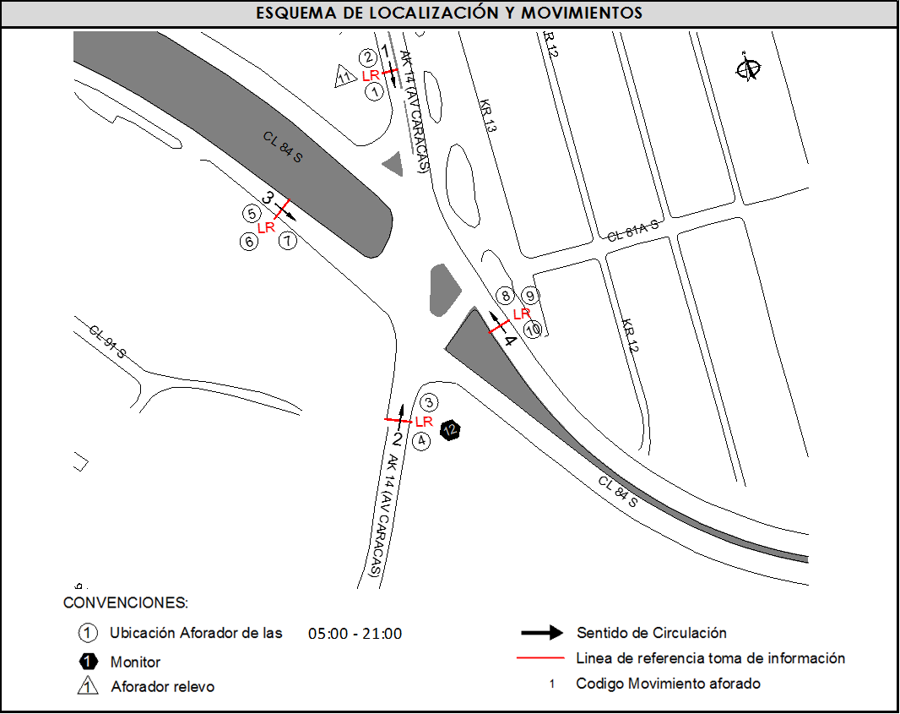
 |  |  |  | OBSERVACIONES DE LA TOMA DE INFORMACIÒN
 |  | AL | 2 | OBSERVACION |  |  |  |  | ACCESO
 |  | AT | 2.5 | EN EL MOVIMIENTO 2 EN EL PERIODO DE LAS 18:20 A 19:00 HORAS SE PRESENTA CONGESTIÓN VEHICULAR POR CHOQUE EN LA VÍA. |  |  |  |  | SUR
 |  | BA | 2.5 | DURANTE EL PERIODO DE LAS 12:19 A 13:45 HORAS SE PRESENTA CONGESTIÓN VEHICULAR POR CHOQUE Y AUTO VARADO EN EL CARRIL IZQUIERDO DEL MOVIMIENTO 3. |  |  |  |  | OCCIDENTE
 |  | ESP | 2
 |  | INT | 2 | EN EL MOVIMIENTO 4 EN EL PERIODO DE LAS 19:30 A 19:45 HORAS SE PRESENTA PASO DE CARAVANA DE BICILETAS. |  |  |  |  | ORIENTE
 |  | C2P | 2.5 | DURANTE LA TOMA DE INFORMACIÓN SE PRESENTA LLUVIA LEVE EN LOS PERIODOS DE LAS 06:10 A 06:30, 09:15 A 09:40 Y 14:35 A 14:45 HORAS. |  |  |  |  | TODOS
 |  | C2G | 2.5 | EN EL MOVIMIETO 1 SE PRESENTA ACCIDENTE DE TRANSITO A LAS 09:41 HORAS. |  |  |  |  | NORTE
 |  | C3 | 2.5 | EN EL SENTIDO W-E SE PRESENTA CONGESTIÓN VEHICULAR COSTANTEMENTE POR SEMAFORO . |  |  |  |  | OCCIDENTE
 |  | C4 | 2.5
 |  | C5 | 2.5
 |  | C6 | 2.5
 |  | >C6 | 2.5
 |  | M | 0.5
 |  | BIC | 0.3

 |  | ANALISIS PUNTUAL
 |  | LA INTERSECCIÓN DE LA AVENIDA CARRERA 14 (AVENIDA CARACAS) CON CALLE 84 SUR SE ENCUENTRA UBICADA EN EL SECTOR SUR DE LA CIUDAD EN LA LOCALIDAD DE USME. LA AVENIDA CARRERA 14 (AVENIDA CARACAS) PERMITE LA CIRCULACIÓN EN SENTIDO NORTE – SUR Y VICEVERSA, CARACTERIZADA POR TENER UNA CALZADA PARA TRAFICO MIXTO (INCLUYE TPC) CON DOS CARRILES POR CADA SENTIDO DE CIRCULACIÓN SEPARADOS POR DOBLE LÍNEA AMARILLA, MIENTRAS LA CALLE 84 SUR ESTA CONFORMADA POR DOS CALZADAS QUE PERMITEN LA CIRCULACIÓN EN SENTIDO OCCIDENTE – ORIENTE Y VICEVERSA, CON UNA CALZADA POR SENTIDO, DE TRES CARRILES CADA UNA PARA TRÁFICO MIXTO (INCLUYE TPC). EL VOLUMEN TOTAL AFORADO FUE DE 39.714 VEHÍCULOS MIXTOS, DISTRIBUIDOS DE LA SIGUIENTE MANERA: EL 42,6% CORRESPONDEN A VEHÍCULOS LIVIANOS, EL 24,6% A MOTOS, EL 19,4% A TRANSPORTE PÚBLICO COLECTIVO (COLECTIVOS, BUSETA / BUSETON, BUSES) Y EL 11,9% A VEHÍCULOS DE CARGA. LOS PERÍODOS DE MÁXIMA DEMANDA SE PRESENTAN ENTRE LAS 06:30-07:30 HORAS, Y ENTRE LAS 16:45-17:45 HORAS. LA HORA PICO TOTAL DE LA INTERSECCIÓN SE REGISTRA ENTRE LAS 06:30-07:30 HORAS, PERIODO EN EL QUE SE MOVILIZA UN TOTAL DE 2.936 VEHÍCULOS MIXTOS, DE LOS CUALES EL 36,9% CORRESPONDE A VEHÍCULOS LIVIANOS, EL 33,7% A MOTOS, EL 19,4% A TRANSPORTE PÚBLICO COLECTIVO Y MASIVO, EL 7,8% A VEHÍCULOS DE CARGA Y FINALMENTE LAS BICICLETAS CON UNA PARTICIPACIÓN DEL 2,4%.

 |  | REGISTRO FOTOGRÁFICO
 |  | 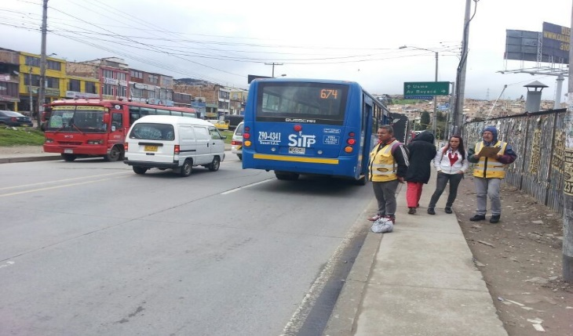 |  |  |  |  | 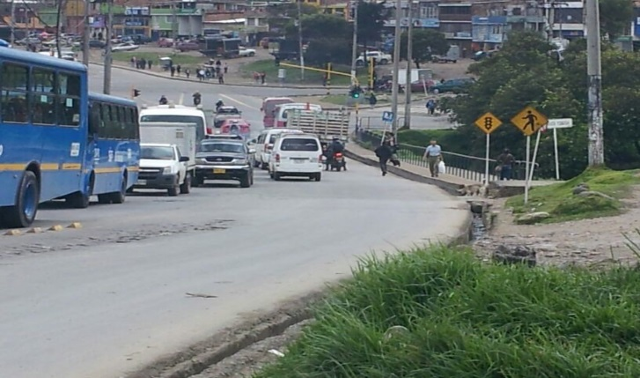

 |  | ACCESO NORTE |  |  |  |  | ACCESO SUR

 |  | 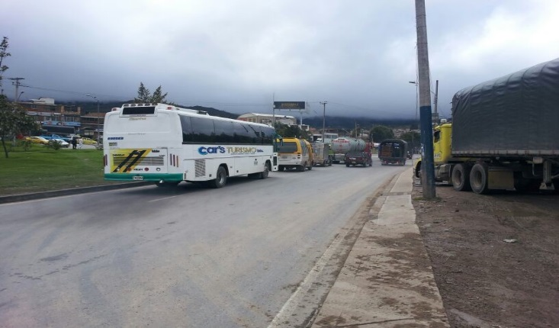 |  |  |  |  | 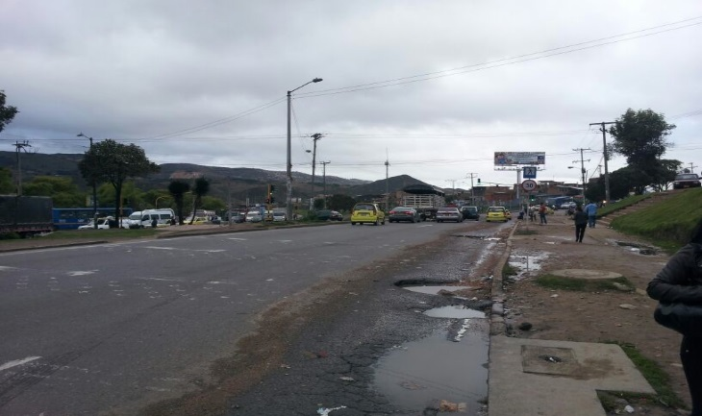

 |  | ACCESO OCCIDENTE |  |  |  |  | ACCESO ORIENTE

